상품제안서
2세대 프리미엄 넥밴드 휴대용 선풍기 | 상품코드: F27098

 |  |  |  |  |  |  | 02-412-0044 | www.easy1.co.kr
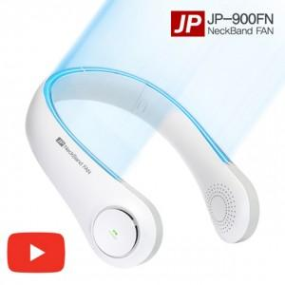

【상세/제작정보】 | <p>​</p>

【인쇄/포장옵션】 | 레이저 / 포장지포장

【공급단가】 | 수량 | 30~ | 50~ | 100~ | 300~ | 500~
*VAT별도 | 단가 | 17,640원 | 17,340원 | 16,900원 | 16,610원 | 16,170원

【상품 URL】 | https://dev.easy1.co.kr:443/src/goods_detail.php?gdno=27098

